Introdução
Planilha de Controle de Banco de Horas


 | Instruções para Uso da Planilha | https://www.pontotel.com.br/contato?utm_source=materialrico&utm_medium=planilha&utm_campaign=bancodehoras

 | Passo 1 - Cadastro de Colaboradores
 | • Na aba "Cadastro de Colaboradores", insira as informações básicas de cada colaborador: ◦ Nome do colaborador: Digite o nome completo. ◦ Salário bruto: Informe o valor mensal em reais. ◦ Carga horária mensal: Insira a quantidade de horas trabalhadas por mês. • O salário por hora será calculado automaticamente com base nos dados inseridos.

 | Passo 2 - Acompanhamento Diário das Horas
 | • Na aba "Lançamento", faça o registro diário: ◦ Nome do colaborador: Selecione o nome correspondente. ◦ Datas: Insira as datas dos lançamentos. ◦ Feriado: Marque a caixa de seleção na coluna "Feriado?" se o dia for feriado. Isso impactará o cálculo das horas extras. • Os demais campos serão calculados automaticamente com base nos dados inseridos.

 | Passo 3 - Banco de Horas
 | • Na aba "Acompanhamento Banco de Horas", os dados já estarão preenchidos automaticamente com base nos lançamentos. • Preencha o campo Adicional de Horas na célula R3: ◦ Insira o percentual de adicional a ser pago pelas horas extras (ex.: 50%, 75%, 100%, etc.). ◦ Use o formato em porcentagem (ex.: 50% para 50%), conforme configurado na planilha. • O cálculo do total será ajustado automaticamente com base no adicional informado.

 | Passo 4 - Acompanhamento Mensal
 | • Acompanhe e controle o banco de horas da sua equipe mês a mês: ◦ Faça os lançamentos diários na aba "Lançamento". ◦ Consulte o resumo consolidado na aba "Acompanhamento Banco de Horas". • Mantenha a planilha atualizada para um controle eficiente.

 | Em caso de dúvidas ou para enviar sugestões, entre em contato pelo e-mail: comunicacao@pontotel.com.br.

Outros Materiais Relevantes
Outros materiais relevantes

 | TESTE GRATUITO: |  | TOUR GRATUITO:
 | Sua empresa domina a gestão de ponto avançada? |  | Veja como funciona a plataforma Pontotel na prática!

 |  | 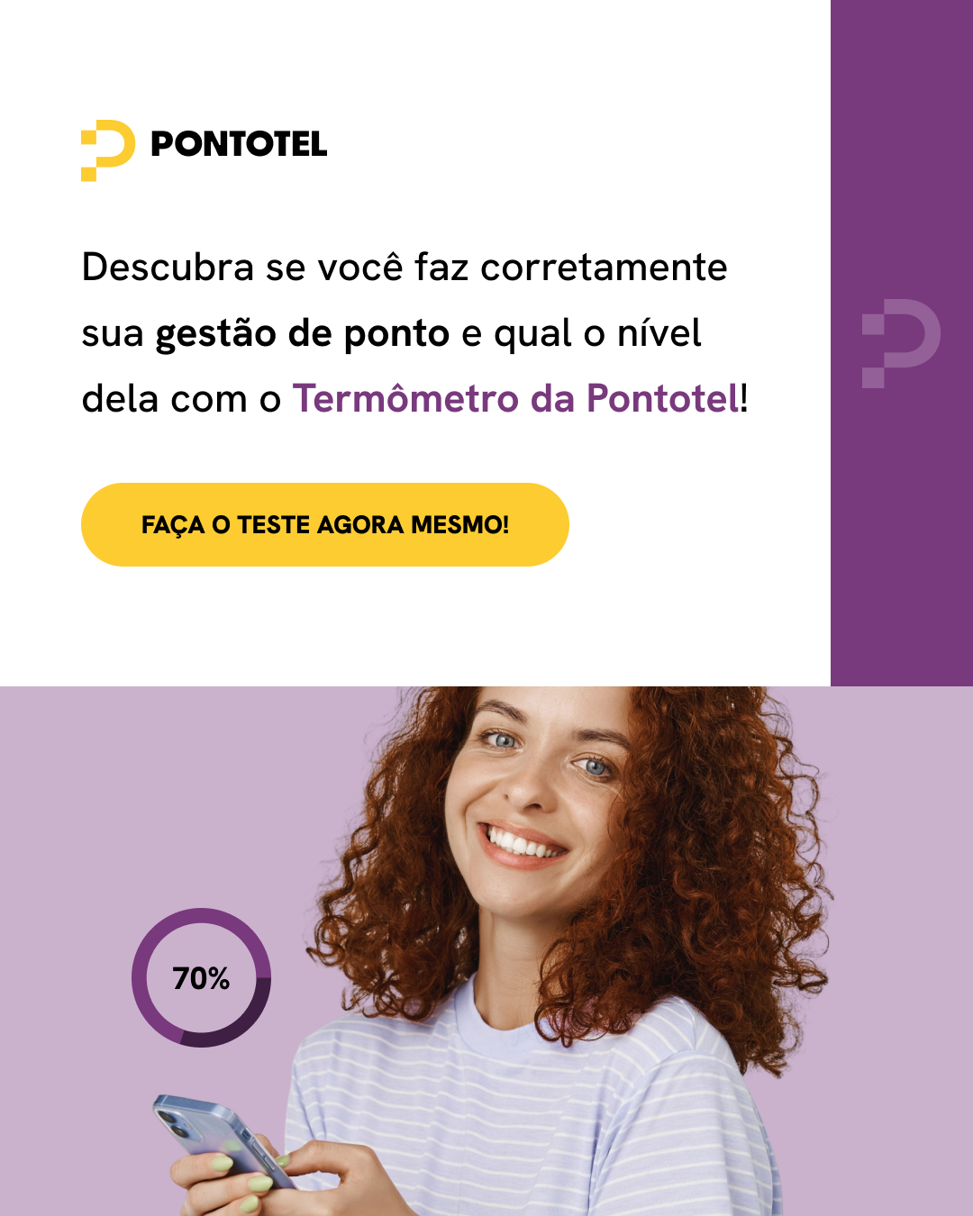 |  | 